المؤشرات الكلية

سوق العراق للاوراق المالية
جلسة الاربعاء 2026/8/26 |  |  |  | تقرير أسعار الأسهم المتداولة لسوق العراق للأوراق المالية
الجلسة (148)
الاسهم المتداولة المدرجة و OTC |  |  | 1,519,927,441 |  |  | قيمة الأسهم المتداولة المدرجة و OTC |  | 1,368,937,530 |  |  | صفقات الشركات المدرجة وOTC | 1146
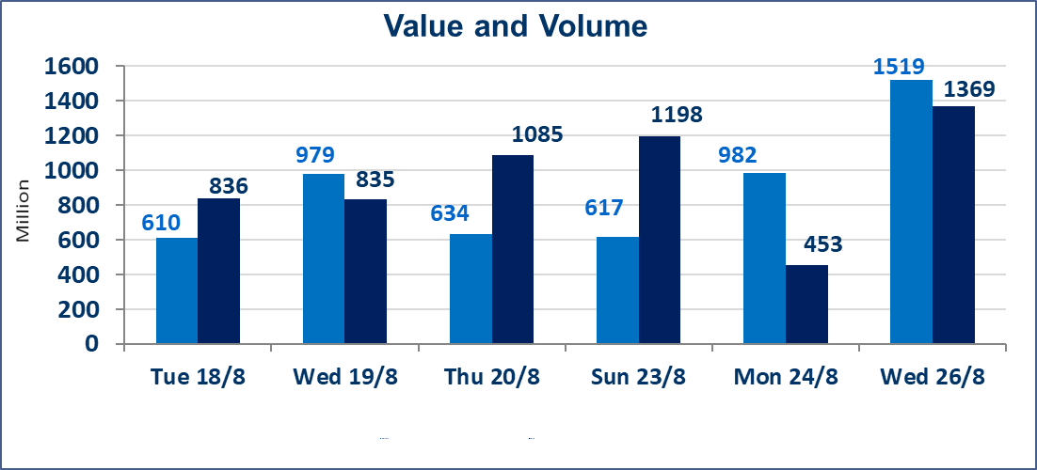
المؤشر60 ISX اليوم | 1011.22 |  | نقطة |  |  | المؤشر15 ISX اليوم | 1249.87 | نقطة
المؤشر 60 ISX السابق | 1014.00 |  | نقطة |  |  | المؤشر 15 ISX السابق | 1249.51 | نقطة
نسبة التغير | -0.27 |  | % |  |  | نسبة التغير | 0.03 | %
عدد النقاط | -2.78 |  | نقطة |  |  | عدد النقاط | 0.36 | نقطة

الشركات المدرجة | 103 | OTC | 22 | 125 |  | الشركات غير المتداولة المدرجة | 45 | OTC | 20 | 65
الشركات المتداولة | 37 | OTC | 2 | 39 |  | الشركات المرتفعة |  |  | 12
شركات الهيئة العامة |  |  |  | 2 |  | الشركات المنخفضة |  |  | 12
الموقوفة بقرار من هيأة الأوراق المالية |  |  |  | 19
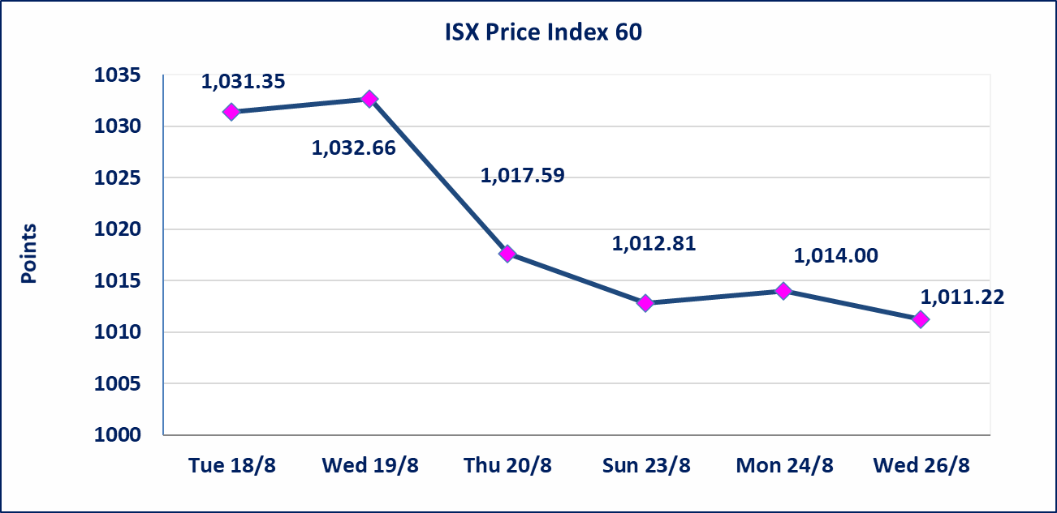
 |  |  |  |  |  | 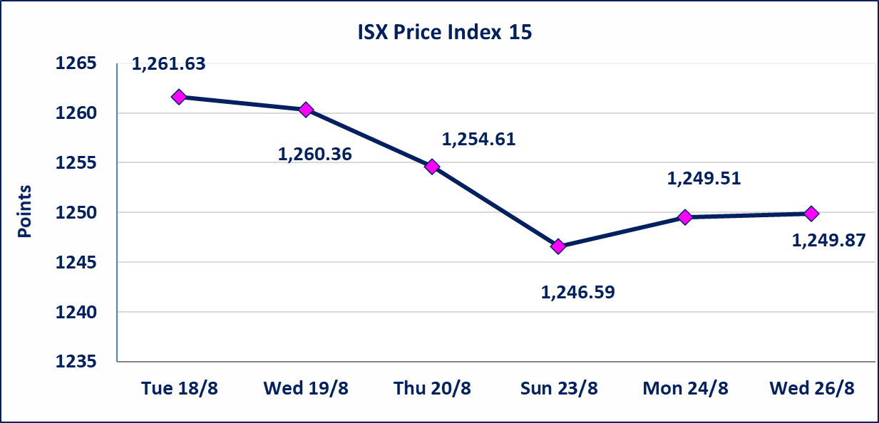
الاوامر الخاصة | نفذت شركة المال العراقي للوساطة أمر متقابل مقصود على أسهم الشركة العراقية لضمان الودائع بعدد أسهم (789,473,680) سهم، وقيمة بلغت (789,473,680) دينار، في زمن الجلسة الاضافي (بعد الساعة 1 ظهراً) وفقاً لاجراءات تنفيذ الصفقات الكبيرة.
* | استنادا الى كتاب هيأة الاوراق المالية المرقم 1505/10 في 2026/8/13 سيتم ايقاف التداول على اسهم الشركات اعتبارا من جلسة الاثنين 2026/8/17 لعدم الالتزام بمتطلبات الافصاح المالي وتقديم الحسابات الختامية لعام 2025 (مصرف سومر التجاري ،مصرف الموصل ، مصرف الاتحاد العراقي ، مصرف المتحد ،مصرف الدولي ، مصرف العالم ،مصرف امين العراق ،فنادق عشتار ، الوطنية للاستثمارات السياحية ، الحديثة للانتاج الحيواني ، بابل للانتاج الحيواني) واستمرار التداول على الشركات ( العراقية لصناعة الكارتون ، الصناعات الالكترونية ، الصناعات الخفيفة ، صناعة المواد الانشائية ، العراقية لنقل المنتجات النفطية ، بادية للنقل العام ، فندق فلسطين ، فندق السدير) واستمرار ايقاف التداول على الشركات (الخير للاستثمار المالي،الباتك للاستثمار المالي،بين النهرين للاستثمارات المالية،الزوراء للاستثمار المالي، العراقية للنقل البري، مصرف بابل ، مصرف الشمال، مصرف زين العراق).
الوطنية للصناعات الغذائية (INFF) | تم البدء بعمليات ايداع شهادات اسهم المساهمين لشركة الوطنية للصناعات الغذائية إعتباراً من جلسة الاحد 2026/5/24 وسيتم اطلاق التداول لحين اكمال انتهاء الاجراءات في مركز الايداع في منصة الشركات غير المدرجة ISX-OTC.
الحد الأعلى والادنى للتغير في السعر | نسبة التغير الحدود الدنيا للحركة السعرية للاسهم من (5% الى 10%) والحدود العليا من(10% الى 25%)في كافة المنصات ماعدا منصة OTC.
Web site : www.isx-iq.net E-mail : info-isx@isx-iq.net |  |  |  |  | 07834000034 - 07711211522 : ص . ب :3607 العلوية الهاتف |  |  |  |  |  | بغداد /الكرادة/ قرب المسرح الوطني /مجاور مصرف الخليج التجاري

نسبة التغير
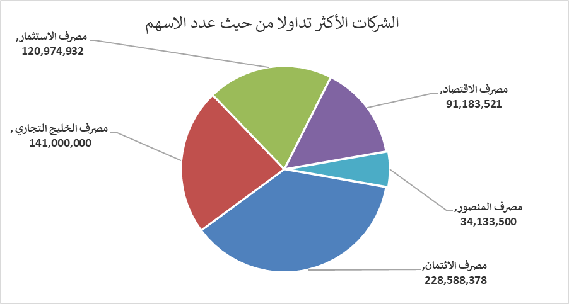
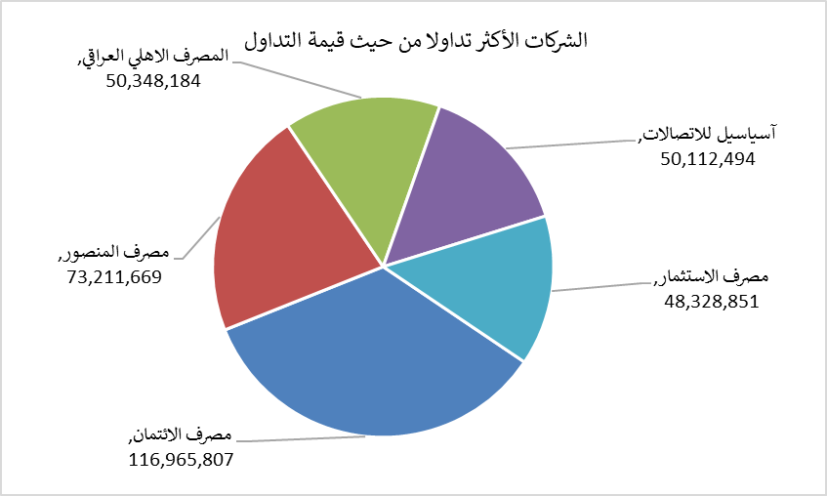
الشركات الأكثر ارتفاعاً وانخفاضاً

نسبة التغير لاسعار الاغلاق الاكثر ارتفاعاً |  |  |  | نسبة التغير لاسعار الاغلاق الاكثر انخفاضاً
اسم الشركة | اغلاق | التغير(%) | الاسهم المتداولة | اسم الشركة | اغلاق | التغير (%) | الاسهم المتداولة
الامين العقارية | 1.700 | 9.68 | 400,000 | مصرف الشرق الأوسط | 0.070 | -12.50 | 4,597,460
مصرف الاستثمار | 0.400 | 5.26 | 120,974,932 | الخياطة الحديثة | 7.400 | -7.50 | 296,000
مصرف اشور الدولي | 0.330 | 3.13 | 12,028,125 | المعمورة العقارية | 2.700 | -6.90 | 2,770,251
فندق فلسطين | 19.800 | 3.13 | 1,511,245 | الصناعات الخفيفة | 1.290 | -2.27 | 1,500,247
الفلوجة لانتاج المواد الانشائية | 2.900 | 2.84 | 150,962 | مصرف العراقي الاسلامي | 0.990 | -1.00 | 4,647,390

الشركات الاكثر نشاطا حسب الاسهم المتداولة (حجم التداول) |  |  |  | الشركات الاكثر نشاطا حسب القيمة المتداولة
اسم الشركة | اغلاق | التغير(%) | الاسهم المتداولة | اسم الشركة | اغلاق | التغير (%) | القيمة المتداولة
مصرف الائتمان | 0.520 | 1.96 | 228,588,378 | مصرف الائتمان | 0.520 | 1.96 | 116,965,807
مصرف الخليج التجاري | 0.320 | 0.00 | 141,000,000 | مصرف المنصور | 2.140 | 0.00 | 73,211,669
مصرف الاستثمار | 0.400 | 5.26 | 120,974,932 | المصرف الاهلي العراقي | 3.930 | 0.77 | 50,348,184
مصرف الاقتصاد | 0.260 | 0.00 | 91,183,521 | آسياسيل للاتصالات | 15.800 | 0.32 | 50,112,494
مصرف المنصور | 2.140 | 0.00 | 34,133,500 | مصرف الاستثمار | 0.400 | 5.26 | 48,328,851

